Step 1
Cài đặt Android SDK Plugin cho Eclipse trên windows
I.Hướng dẫn cài đặt Android với Eclipse:
1.Download Android SDK:
Android SDK thực chất là tập hợp các công cụ và thư viện để phát triển các ứng dụng trên nền tảng hệ điều hành Android.
B1: Vào trang http://developer.android.com/sdk/index.html để tải Android SDK Starter.
Tùy thuộc vào hệ điều hành mà bạn chọn bản Mac, Linux hay Window. Ở đây mình chọn tải bản cho Window.

B2: Giải nén file zip bạn vừa tải về. Chạy SDK Setup.exe. Bạn có thể gặp thông báo lỗi Fetching
Close thông báo này lại. Tiếp theo cửa sổ Choose Packages to Install xuất hiện. Nếu cửa sổ này trống rỗng -> Cancel.
-> Quay về cửa sổ Android SDK and AVD manager -> Chọn Setting, đánh dấu vào ô Force
-> Chọn Available Packages

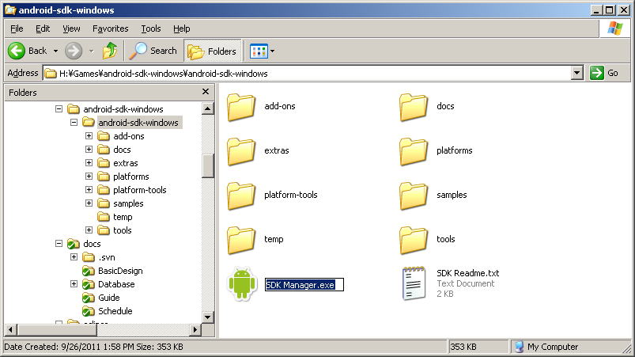

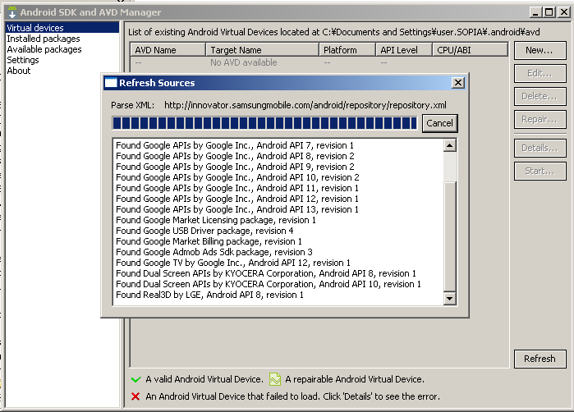

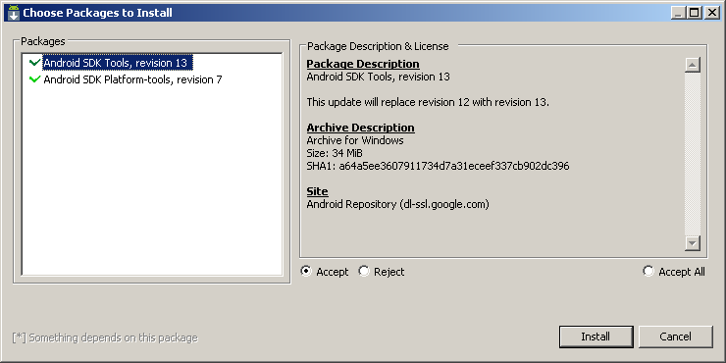

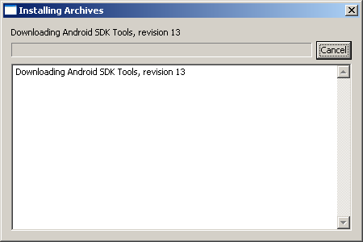

Các packages đã được install như sau:
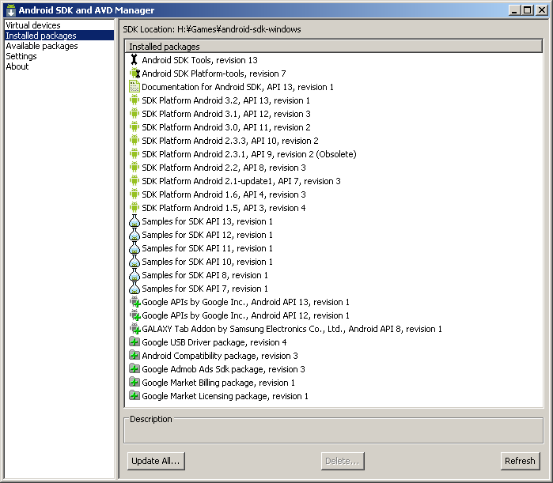

II.Tích hợp Android SDK vào Eclipse:
1. Tải Eclipse (GALILEO) tại địa chỉ sau: http://www.eclipse.org/downloads/
2. Giải nén tệp vừa cài đặt vào thư mục mà bạn muốn đặt Eclipse

Bước 1: Khởi động Eclipse

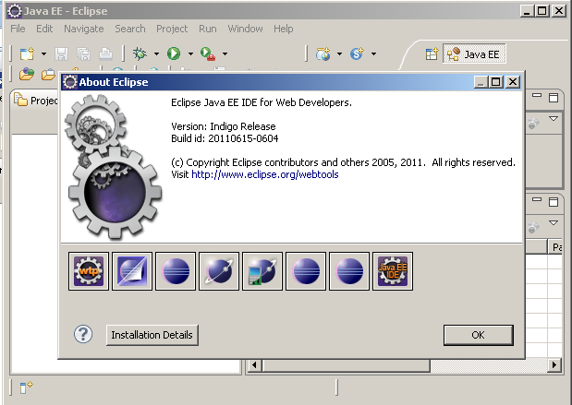

Bước 2: Chọn Help/Install New Update

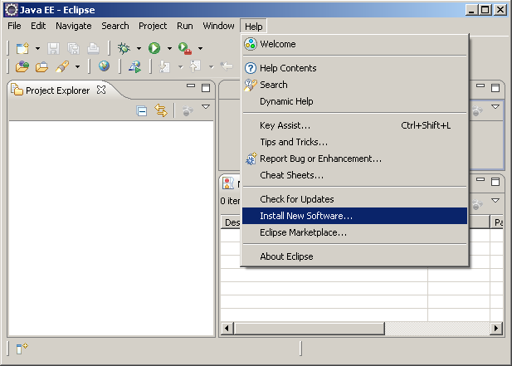

Bước 3: Chọn nút Add trên hộp thoại để hiện của sổ Add site
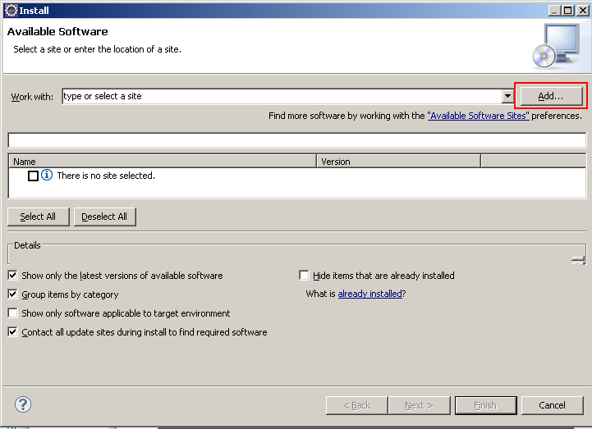

Lưu ý: hộp Name có thể đặt tên theo ý của bạn còn hộp Localtion thì bắt buộc phải là https://dl-ssl.google.com/android/eclipse/
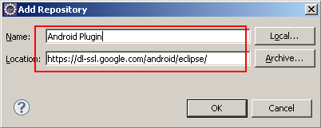

Bước 4: Đợi eclipse lấy thông số plugin từ địa chỉ trên
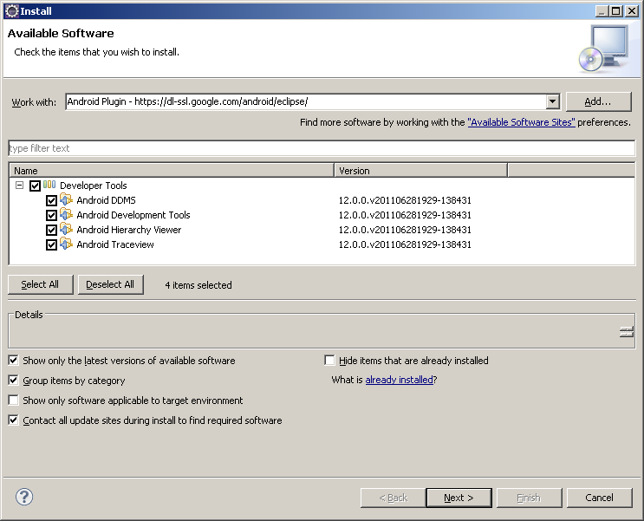

Bước 5: Bạn check vào Developer Tools sau đó chọn Next để tiếp tục
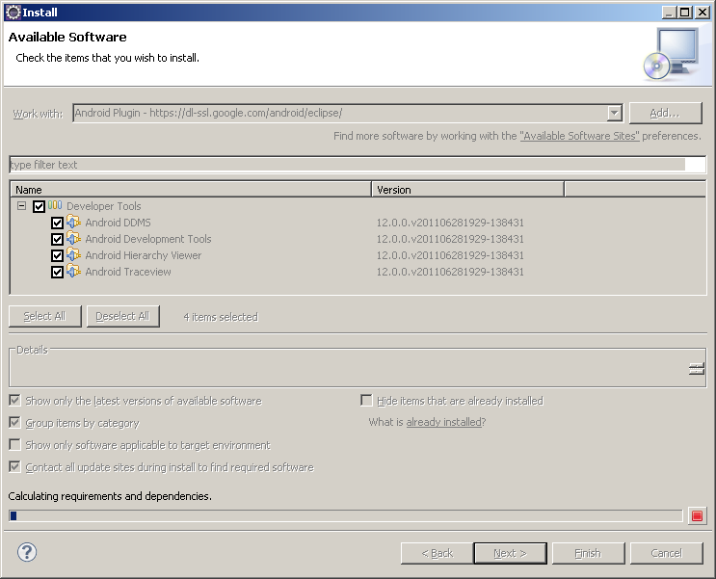

Bước 6: Chọn Next theo hình sau
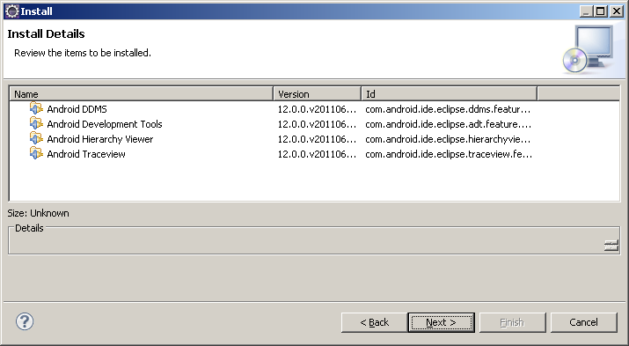

Bước 7: chấp nhận thỏa thuận sử dụng sau đó chọn Finish
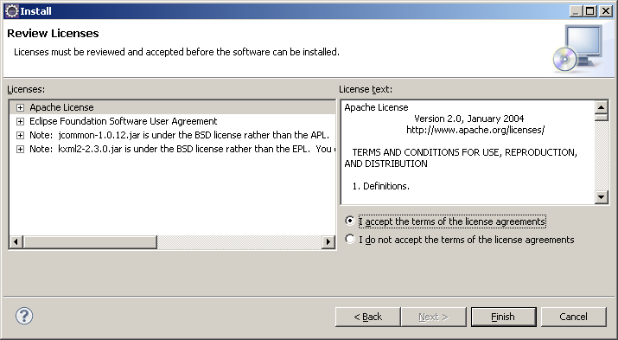

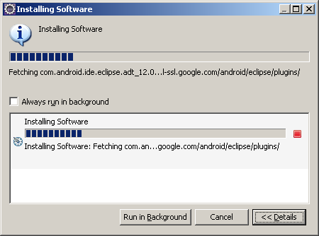

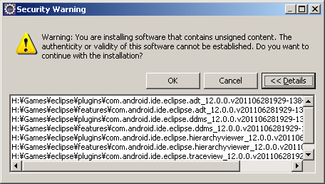

Bước cuối cùng là Restart lại Eclipse hoặc chọn Apply để Eclipse cập nhật những thông số cho Android.

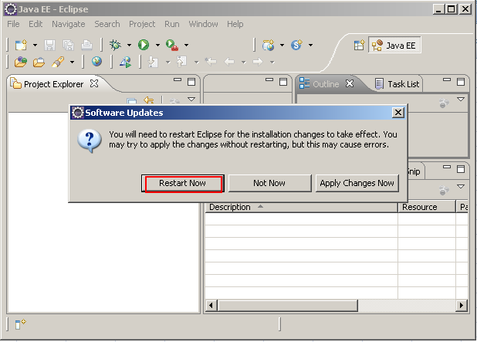

Phù! vậy là chúng ta đã hoàn thành việc tích hợp Android vào Eclipse nhé

Tiếp tục khởi động Eclipse lên



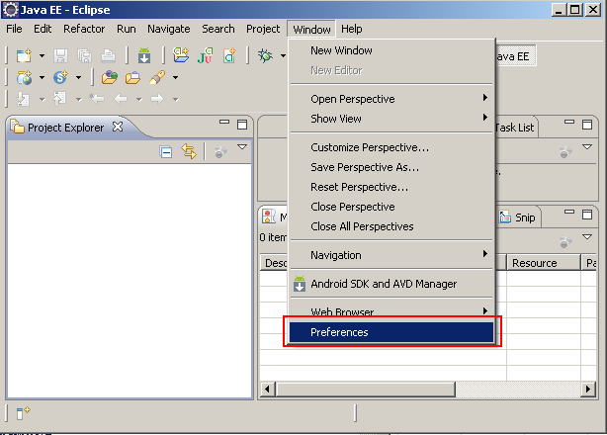

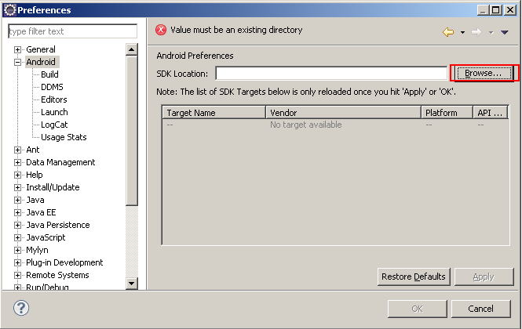

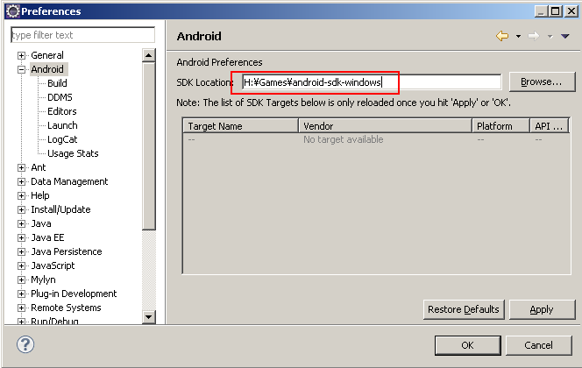

Vào Windows --> References để xem lại kết quả
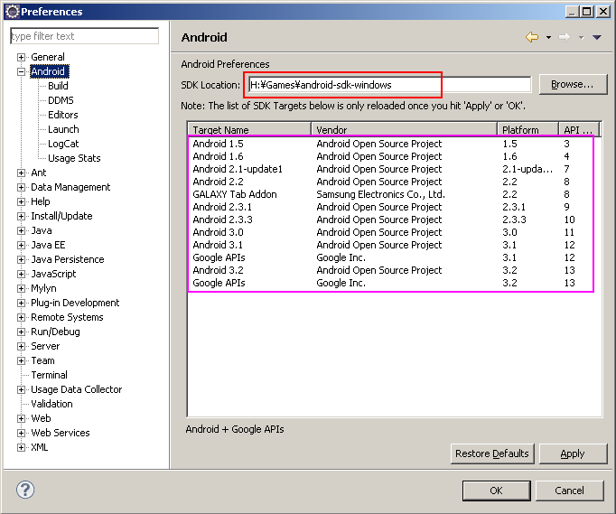

III.Android Virtual Device (Emulator):
AVD là máy ảo cho developer phát triển ứng dụng. Để tạo 1 AVD bạn vào Windows -> Android SDK and AVD Manager ->
-> Cửa sổ Create new AVD hiện ra, bạn điền thông tin cho AVD bạn muốn:
Name: Tùy ý (nhưng chỉ được sử dụng các ký tự "a-z", "A-Z", ".-_", nghĩa là cả khoảng trắng cũng ko đc).
Target: Chọn phiên bản hệ điều hành bạn muốn (thường mình tạo một Android 1.6 và một Android 2.2 để test).
SD Card: gõ vào Size SD card ảo cho AVD, hoặc chỉnh tới file đã có sẵn. Nhiều AVD có thể dùng chung 1 Sdcard (chỉ cần đường dẫn tới file đó).
Skin: có thể để Default (HVGA) hoặc chọn kích cỡ màn hình bạn muốn. Chỉ cần quan tâm tới 3 option: HVGA (phân giải 32
QVGA (240-320 như HTC Wildfire...), WVGA854 (480-854 như Milestone, NexusOne...)
-> Create AVD.

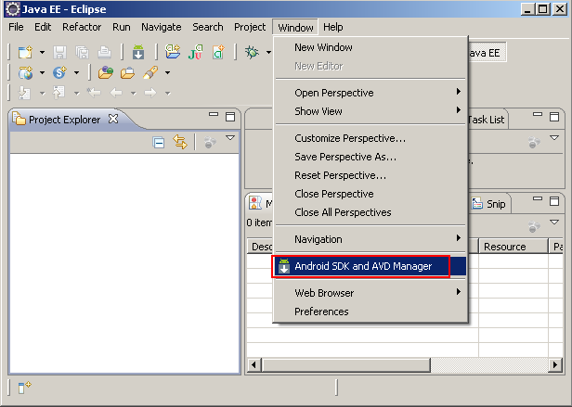

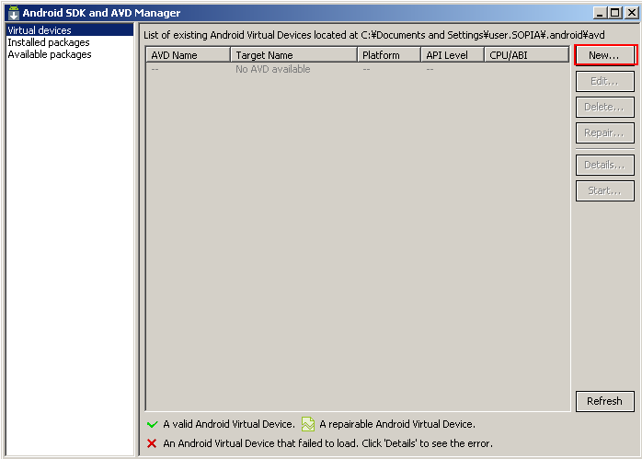

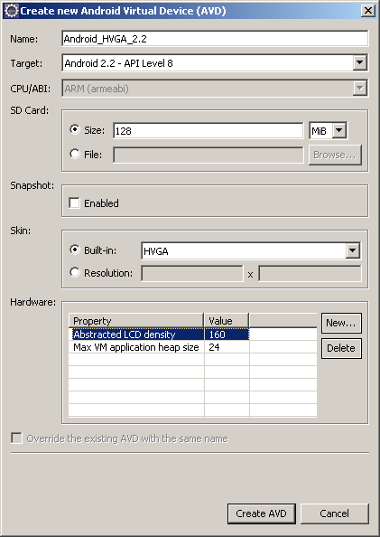

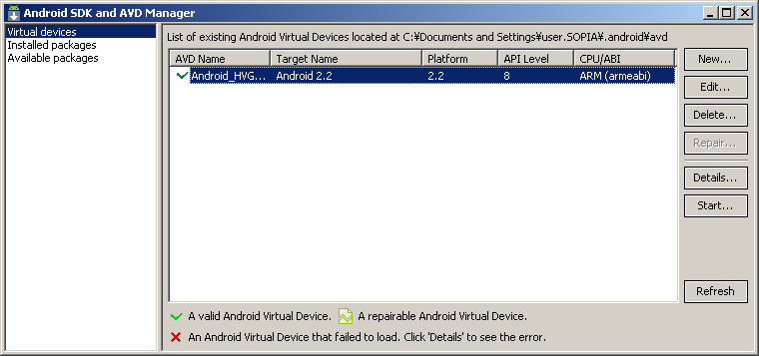

IV.Một số chức năng cần biết khi lập trình Android với Eclipse:
1.Debug cho ứng dụng Android:
Nhiều người chuyển từ J2SE hoặc J2ME sang Android sẽ ngạc nhiên vì câu lệnh debug kinh điển System.out.println()
không còn in ra trên cửa sổ Console nữa. Google đã thay thế nó bằng Logcat, một cửa sổ ghi lại toàn bộ hoạt động của hệ điều hành.
Để mở Logcat, trước tiên các bạn chọn Window -> Open Perspective -> Debug. Nếu ko thấy option Debug thì chọn Other và tìm Debug
trong cửa sổ mới hiện ra. Sau đó chọn tab Debug mới xuất hiện ở góc trên bên phải của Eclipse (xem hình). Theo kinh nghiệm của mình thì tốt nhất là Maximize Logcat ra luôn

Cảm nhận ngày xưa khi mới sử dụng Logcat là rối và khó dùng. Nhưng càng về sau mình càng quen và thấy nó tiện hơn Console nhiều,
vì Console chỉ đưa ra thông báo do chúng ta gọi, còn Logcat thì đưa cả luôn những thông báo của hệ điều hành, giúp chúng ta nắm được hệ điều hành đang làm gì, gọi đến cái gì, khởi chạy những gì…

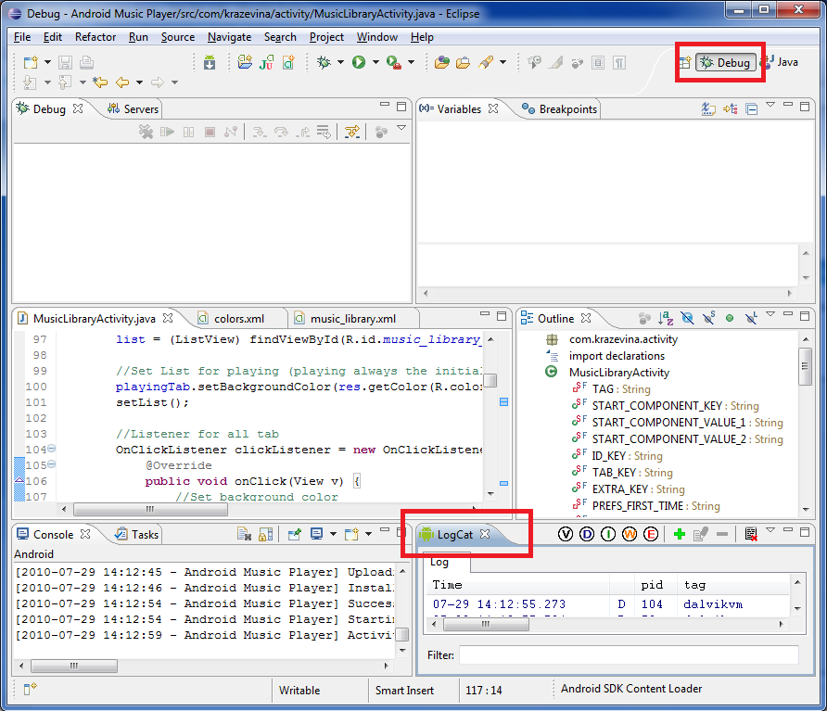

2.File Explorer của Android:
File Explorer là một chức năng hữu ích Google đưa vào giúp chúng ta quản lý file trong sd card và cả file system data (chỉ quản lý được của emulator,
không thể truy nhập system data của thiết bị thật). FE giúp bạn dễ dàng đưa file vào / lấy file ra trong sdcard ảo của emulator, xóa cơ sở dữ liệu của chương trình để khởi tạo lại (only emulator)…
Mở FE bằng cách vào Window -> Show View -> Others -> Android -> File Explorer. Mình để FE trong cửa sổ Debug cho tiện quản lý.

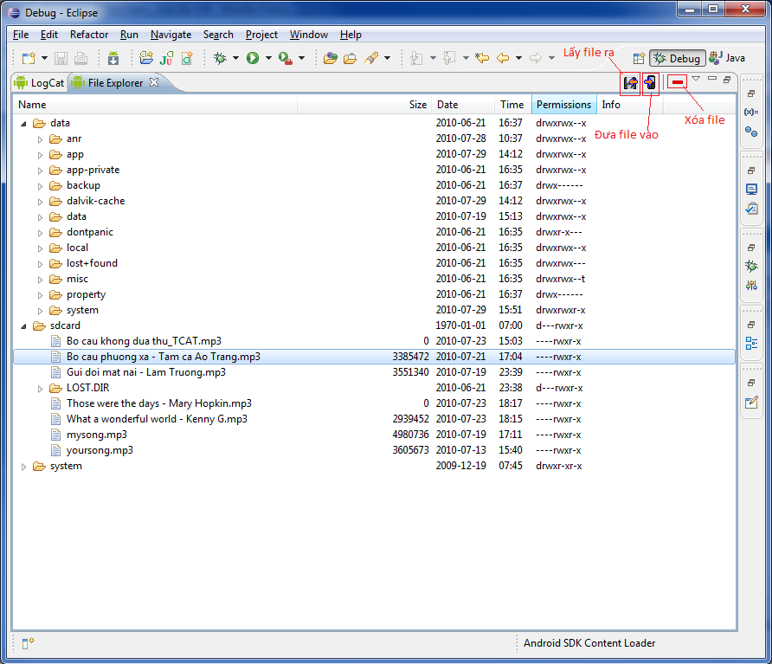

3.Device của Android:
Device cũng là một chức năng hữu ích nữa trong Android giúp bạn quản lý thiết bị ảo cũng như thật của mình. Mở Device bằng cách
vào Window -> Show View -> Device hoặc vào Window -> Show View -> Others -> Android -> Device.
Chức năng mình thường sử dụng nhất của device là Screen Capture, cực kỳ tiện để lấy ảnh minh họa làm thuyết trình hoặc giới thiệu trên Google Market.

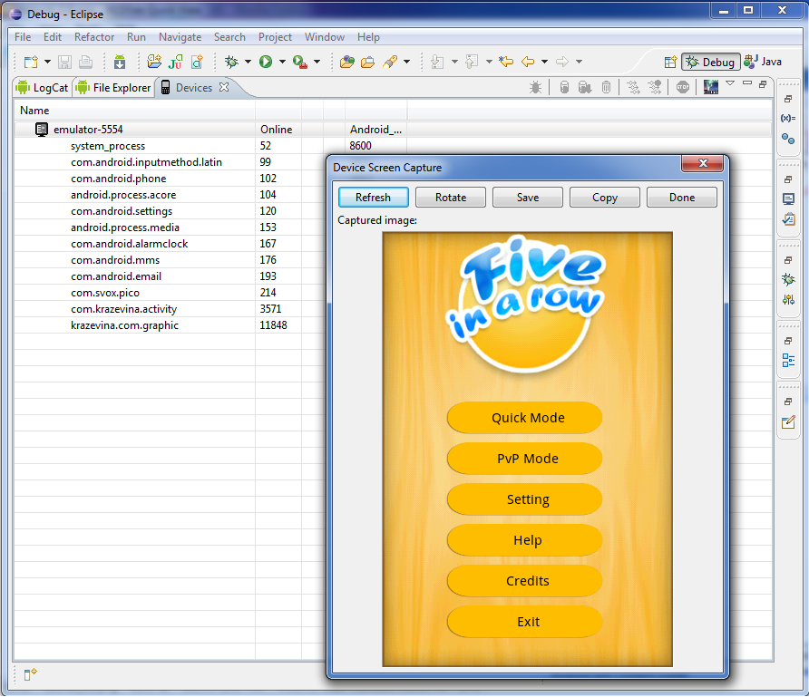

V.Một số thủ thuật trong Android và Eclipse:
1.Hiển thị tiếng Việt:

Window -> Preferences -> General -> Workspace.

Trong Workspace phần Text File Encoding chọn Other -> UTF-8.

2.Tự động sổ code:

Tổ hợp phím kinh điển Ctrl + Space (điều kỳ lạ là khá nhiều người không biết).

3.Comment:

Ctrl + "/": tự động thêm cụm "//" vào đầu dòng (ko tiện lắm).
Ctrl + Shift + "/": tự động thêm "/* */" vào cụm được bôi đen.
Ctrl + Shift + "\": tự động bỏ "/* */" vào cụm được bôi đen.

4.Override:

Đôi lúc bạn muốn Override phương thức của một lớp có sẵn, ko lẽ chúng ta sẽ đi tìm tên phương thức trên mạng và gõ đúng lại như thế?
Nhiều bạn đã gặp lỗi khi định viết lại phương thức này và debug mãi ko ra (vì nó ko phải là lỗi): đơn giản vì gõ thiếu chữ s.

@Override
public boolean onCreateOptionsMenu(Menu menu) {
}

Eclipse cung cấp phương tiện giúp ta ghi đè phương thức của lớp cha với Source -> Override/Implement Method, nhưng cực kỳ nhiều người không biết

Copy from
http://shop.leanhdigital.com.vn/thu-thuat-android/huong-dan-lap-trinh-co-ban-voi-android-bai-0.html

